Sheet1
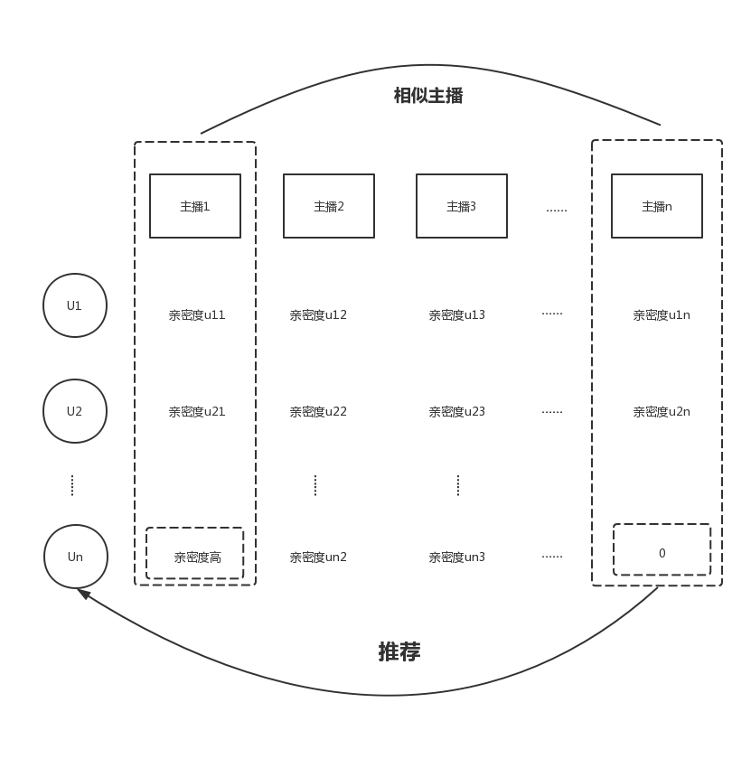
需求背景：
手机CC消息推送内容，基于目前规则，已过滤近70%，但与此同时消息打开量下降近50%（此前是给用户推送其所有的关注主播通知）。
目前基于规则的推送算法，过滤了部分用户需要的消息，有必要优化算法，在过滤的同时，挖掘更多用户感兴趣的主播。

推荐思路：规则+模型
规则：保留各主播一部分亲密度较高的用户推荐名单，并通过推荐反馈定期更新名单。
模型基本思想：基于项目的协同过滤算法，推荐用户亲密度高的相似主播(用户已关注但未收到过开播通知的主播)，如右图。

特征提取（亲密度）：
可参考策划给出的亲密度指标，综合考虑用户的观看时长、打开通知次数、消费能力等特征因素。
用户关注主播距今时长
用户有效观看主播次数（观看时长大于5分钟，作为有效观看）
用户观看主播时长
用户在主播直播间公屏发言次数
用户为主播送糖/点评次数
用户为主播消费次数
用户为主播消费金额
用户当时是否在线
….
对不同用户行为分群处理，过滤掉一些无任何互动行为的用户。

样本处理：
目前正值样本（是否打开主播消息=1）占比小于3%，需考虑扩充正直样本（如重采样）；

模型评估：
可以划一部份时间窗的数据，将前70%时间窗的数据进行模型训练，将剩余30%的样本做测试集，可以采用交叉验证模型，以求准率与求全率作为模型评估标准；
（但由于基于主播的协同过滤是推荐的用户未曾收到通知的主播，历史数据无法验证，可以投入生产进行小范围测试）
 |  | 👗哥哥，今天我的裙子又短了一点…
方案缺陷：
1. 冷启动问题： 对新开播主播，无训练样本，无法构建模型；
解决思路：1) 把新主播推荐给对多个主播保持高亲密度的活跃用户。
2) 给已有主播提取标签特征，如（校园学妹、实力唱将、户外达人等），对新主播分配到一个标签类里训练。 |  |  | 消息内容 | 接收人数 | 打开人数 | 打开率
2. 复杂度问题与矩阵稀疏：协同过滤模型每次运算时需要计算各主播之间的相似度，时间复杂度较高，用户与主播矩阵稀疏，影响推荐精度。 |  | 看四强战场最后的角逐，赢取精美周边 |  | 70776 | 208 | 0.3%
解决思路：1) 提前离线计算并保存各主播间相似度得分（用一个三角矩阵存储），定期更新。 |  | 最后的四强即将诞生，大量周边即将放送 |  | 70065 | 314 | 0.4%
 | 2) 用SVD对用户主播矩阵降维，保留原矩阵80%以上信息。 | 台风刮再大，也吹不起的我小裙子👗 |  | 64797 | 853 | 1.3%
3. 数据缺失：考虑到需要对大量用户数据联合分析，求用户与主播间互动特征值，可能存在数据取值异常等情况，需要进行探索后提出解决方案。 |  | 👗哥哥，今天我的裙子又短了一点… |  | 64978 | 1950 | 3%

